Лист1
ИП Степанян Женик Гамлетовна
ОГРНИП 317505300052571
ИНН 370207276537
тел. 8-999-822-06-15
тел. 8-495-648-45-33
тел. 8-929-664-47-06
 | Прайс
Наименование: |  | Кол-во | Цена налич. Опт | Цена безнал,Опт

Контейнера
Контейнер прямоуг. 108х82, 125мл. | 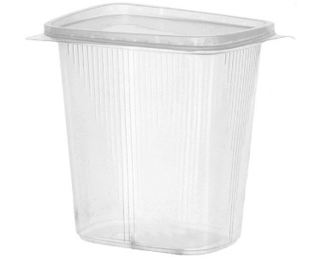 | 100шт. | 190 | 209
Контейнер прямогуг. 108х82, 200мл. |  | 100шт. | 200 | 220
Контейнер прямоуг. 108х82, 250мл |  | 100шт. | 210 | 231
Контейнер прямоуг. 108х82, 300мл |  | 100шт. | 220 | 242
Контейнер прямоуг . 108х82, 500мл |  | 100шт. | 250 | 275
Контейнер Ю-Пласт . 138х102 , 350мл | 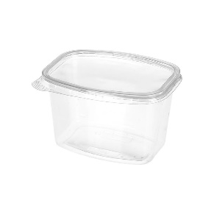 | 100шт. | 330 | 363
Контейнер Ю-Пласт . 138х102 , 500мл |  | 100шт. | 350 | 385
Контейнер Ю-Пласт. 138х102 , 1л. |  | 100шт. | 430 | 473
Контейнер Ю-Пласт. 138х102, 750мл |  | 100шт. | 400 | 440
Контейнер низкий 179х132, 500 мл (50шт.) | 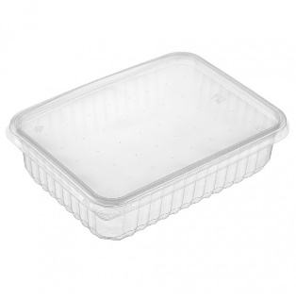 | шт. | 5.2 | 5.72
Контейнер низкий 179х132, 750мл (50шт.) |  | шт. | 5.7 | 6.27
Контейнер низкий 179х132, 1000мл (50шт.) |  | шт. | 6.2 | 6.82
Контейнер низкий 179х132 1500мл(50шт) |  | шт. | 7 | 7.7
Контейнер низкий 179х132, 2000мм ( 50шт.) |  | шт. | 7.5 | 8.25
Контейнер круглый Упакс Юн 500мл. |  | 100шт. | 360 | 396
Контейнер круглый Упакс Юн 350мл. |  | 100шт. | 330 | 363
Контейнер круглый Упакс Юн 250мл. |  | 100шт. | 300 | 330
Контейнер с крыш., РК-19, 584X384X269 мм. Вес 0,4 кг |  | 400шт. | 1952 | 2147.20
Контейнер с крыш., РК-15, 589X294X529 мм, вес 0,3 кг | 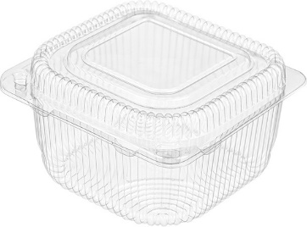 | 600шт. | 2928 | 3220.80
Контейнер с крыш., РК-15, 604X394X469 мм, вес 0.4 кг |  | 660шт. | 3894 | 4283.4
Контейнер с крыш., РК-21, 604X384X444 мм, вес 0,5кг |  | 400шт. | 3030 | 3333
Контейнер с крыш., РК-25, 265X192X90мм |  | 160шт. | 2900 | 3190
Контейнер с крыш., РК-30, 604X384X504 мм, вес 1кг |  | 350шт. | 3450 | 3795
Контейнер с крыш., РКс-500, 599X264X504 мм, вес 0,52кг | 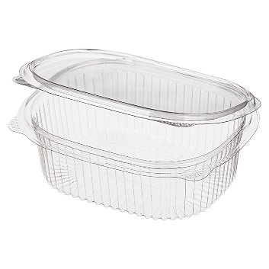 | 360шт. | 1900 | 2090
Контейнер с крыш., РКс-350, 599Х264Х504 мм, вес 0,38кг |  | 375шт. | 1800 | 1980
Контейнер с крыш., РКс-250, 599X264X504 мм, вес 0,26кг |  | 400шт. | 1750 | 1925
Контейнер с крыш ИП 30, 235x172x65 мм (250шт) | 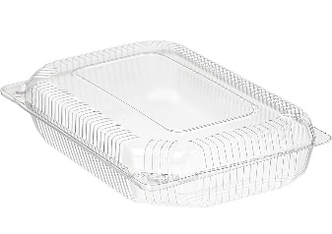 | шт. | 8.5 | 9.35
Контейнер с крыш. ИП 21 (400шт) |  | шт | 6.4 | 7.04
Контейнер с крыш. ИП 15, 139х139х75 (400шт) |  | шт | 4.8 | 5.28
Контейнер с крыш. ИП 35 (600шт) |  | шт | 7.2 | 7.92
Контейнер с крышкой МП-38, 238х138х90мм |  | 220шт. | 2720 | 2992
Контейнер с крыш., ИПР 750, 175х149х62мм., вес 0,75 кг, (240шт) | 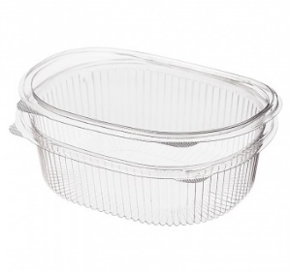 | шт | 6 | 6.6
контейнер с крыш., ИПР 500, 159х130х55мм, вес 0,5 кг, (330шт) |  | шт | 4 | 4.4
Контейнер с крыш., ИПР 350, 159х130х40мм, вес 0,35 кг, (350шт) |  | шт | 3.5 | 3.85
Контейнер с крыш., ИПР 250, 159х130х30мм., вес 0,25 кг, (350шт) |  | шт | 3.2 | 3.52
Ланч-боксы
Ланч-бокс безсекц. 100шт |  | уп. | 350 | 385
Ланч-бокс двухсекц 100шт |  | уп. | 350 | 385
Ланч-бокс трехсекц 100шт |  | уп. | 400 | 440
Яиц-бокс
Яиц-бокс 100шт | 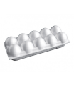 | уп. | 330 | 363
Подложки
Подложка Е-2 600шт |  | уп. | 650 | 715
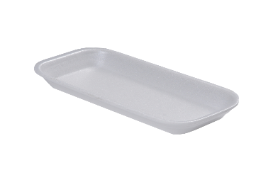
Подложка d-1 450шт 225*135*10 мм |  | уп. | 480 | 528
Подложка d-2 300шт 225*135*20 мм |  | уп. | 350 | 385
Подложка d-3 250 шт 225х135х30 |  | уп. | 360 | 396
Подложка d-4 225шт 225х135х40 |  | шт. | 370 | 407
Подложки G-4 300шт 250*175*35 |  | шт. | 420 | 462
Коробка под пиццу 25см |  | шт. | 8.5 | 9.35
Коробка под пиццу 30см |  | шт. | 10 | 11
Коробка под пиццу 33см |  | шт. | 12 | 13.2
Коробка под пиццу 36 |  | уп. | 14 | 15.4
Коробка под пиццу 40 |  | шт. | 16 | 17.6
Коробка под пиццу 45 |  | шт. | 20 | 22
Пленка пищевая
Пленка пищевая, п/э 30смХ200м |  | рулон | 80 | 88
Пленка пищевая, п/э 45смХ200м |  | рулон | 130 | 143
Пленка пищевая, п/э 30см Х300 |  | рулон | 130 | 143
ПВХ 400мл Cats |  | рулон | 900 | 990
ПВХ 430мл Cats |  | рулон | 950 | 1045
ПВХ 450мл Cats |  | рулон | 980 | 1078
Пакет для заморозки
Пакет для заморозки 3л 7шт/уп |  | шт. | 80 | 90.08
Пакет для заморозки 1л 7шт/уп |  | шт. | 70 | 80.5
Фольга пищевая
Фольга 30/100 16шт/кор |  | ШТ. | 250 | 275
Фольга 45/100 10шт/кор |  | ШТ. | 350 | 385
Фольга 45/10 Саянская 15/шт/кор |  | ШТ. | 130 | 143
Бумага для выпечки
Бумага для выпечки 38*50 |  | 12шт | 350 | 400.05

